Tuần 03 - 122025
Core | Tuần 3 Tháng 12
 | 2025-12-15 |  |  | 2025-12-16 |  |  | 2025-12-17 |  |  | 2025-12-18 |  |  | 2025-12-19 |  |  | Tổng kết
 | Ăn sáng | Cơm trưa | Ăn tối | Ăn sáng | Cơm trưa | Ăn Trưa | Cà phê | Cơm trưa | Ăn tối | Cà phê | Siêu thị | Cơm trưa | Cà phê | Cơm trưa | Karaoke | Tổng tiền | Đã chuyển
Anh Thắng |  |  |  |  |  |  |  |  |  |  |  |  |  |  |  | 0.000 đ | FALSE
Chị Ngân |  |  |  |  |  |  |  |  |  |  |  |  |  |  |  | 0.000 đ | FALSE
Anh Mike a.k.a Mai |  |  |  |  |  |  |  |  |  |  |  |  |  |  | 85.000 đ | 85.000 đ | FALSE
Anh Tâm |  | 45.000 đ |  |  |  |  |  |  |  |  |  |  |  |  | 85.000 đ | 0.000 đ | TRUE
Thục Nghi |  | 5.000 đ |  |  |  |  |  |  |  |  |  |  |  |  | 85.000 đ | 90.000 đ | FALSE
Hoàng Anh |  | 45.000 đ |  |  | 62.000 đ |  |  |  |  |  |  |  |  |  | 85.000 đ | 192.000 đ | FALSE
Chị Kayen |  | 45.000 đ |  |  | 30.548 đ |  |  |  |  |  |  |  |  |  | 85.000 đ | 0.000 đ | TRUE
Chị Hạ |  |  |  |  |  |  |  |  |  |  |  |  |  |  | 85.000 đ | 0.000 đ | TRUE
Tuyến |  | 45.000 đ |  |  | 39.000 đ |  |  |  |  |  |  |  |  |  | 85.000 đ | 0.000 đ | TRUE
Anh Phúc |  |  |  |  |  |  |  |  |  |  |  |  |  |  | 85.000 đ | 0.000 đ | TRUE
Anh Tuấn |  |  |  |  |  |  |  |  |  |  |  |  |  |  |  | 0.000 đ | FALSE
Anh Đăng |  |  |  |  |  |  |  |  |  |  |  |  |  |  | 85.000 đ | 0.000 đ | TRUE
Anh Vũ |  |  |  |  |  |  |  |  |  |  |  |  |  |  |  | 0.000 đ | FALSE
Thịnh (Arin) |  | 45.000 đ |  |  |  |  |  |  |  |  |  |  |  |  | 85.000 đ | 0.000 đ | TRUE
Rush | Icnoud | Cơm trưa | Ăn tối | Ăn sáng | Ăn Chiều | Ăn Trưa | Cà phê | Cơm trưa | Nước | Cà phê | Siêu thị | Cơm trưa | Cà phê | Cơm trưa | Karaoke | Tổng tiền | Đã chuyển
Minh |  |  |  |  |  |  |  |  |  |  |  |  |  |  | 85.000 đ | 85.000 đ | FALSE
Kapu |  |  |  |  |  |  |  |  |  |  |  |  |  |  | 85.000 đ | 0.000 đ | TRUE
Nhi |  |  |  |  |  |  |  |  |  |  |  |  |  |  | 85.000 đ | 85.000 đ | FALSE
Đức |  | 45.000 đ |  |  |  |  |  |  |  |  |  |  |  |  |  | 45.000 đ | FALSE
Thái |  | 45.000 đ |  |  |  |  |  |  |  |  |  |  |  |  |  | 0.000 đ | TRUE
Music | Icnoud | Cơm trưa | Ăn tối | Ăn sáng | Ăn Chiều | Ăn Trưa | Cà phê | Cơm trưa | Nước | Cà phê | Siêu thị | Cơm trưa | Cà phê | Cơm trưa | Karaoke | Tổng tiền | Đã chuyển
Thuần |  |  |  |  |  |  |  |  |  |  |  |  |  |  | 85.000 đ | 0.000 đ | TRUE
People | Icnoud | Cơm trưa | Ăn tối | Ăn sáng | Ăn Chiều | Ăn Trưa | Cà phê | Cơm trưa | Nước | Cà phê | Siêu thị | Cơm trưa | Cà phê | Cơm trưa | Karaoke | Tổng tiền | Đã chuyển
Chị Hảo |  |  |  |  |  |  |  |  |  |  |  |  |  |  |  | 0.000 đ | TRUE
Chị Ngọc |  |  |  |  |  |  |  |  |  |  |  |  |  |  |  | 0.000 đ | TRUE
Tổng | 0.000 đ | 365.000 đ | 0.000 đ | 0.000 đ | 131.548 đ | 0.000 đ | 0.000 đ | 0.000 đ | 0.000 đ | 0.000 đ | 0.000 đ | 0.000 đ | 0.000 đ | 0.000 đ | 1,020.000 đ | 1,516.548 đ | 1,516.548 đ
Long |  | 45.000 đ |  |  | 42.000 đ |  |  |  |  |  |  |  |  |  | 85.000 đ | 172.000 đ | Other
Tổng | 0.000 đ | 320.000 đ | 0.000 đ | 0.000 đ | 173.548 đ | 0.000 đ | 0.000 đ | 0.000 đ | 0.000 đ | 0.000 đ | 0.000 đ | 0.000 đ | 0.000 đ | 0.000 đ | 1,105.000 đ | 1,688.548 đ | 0.000 đ
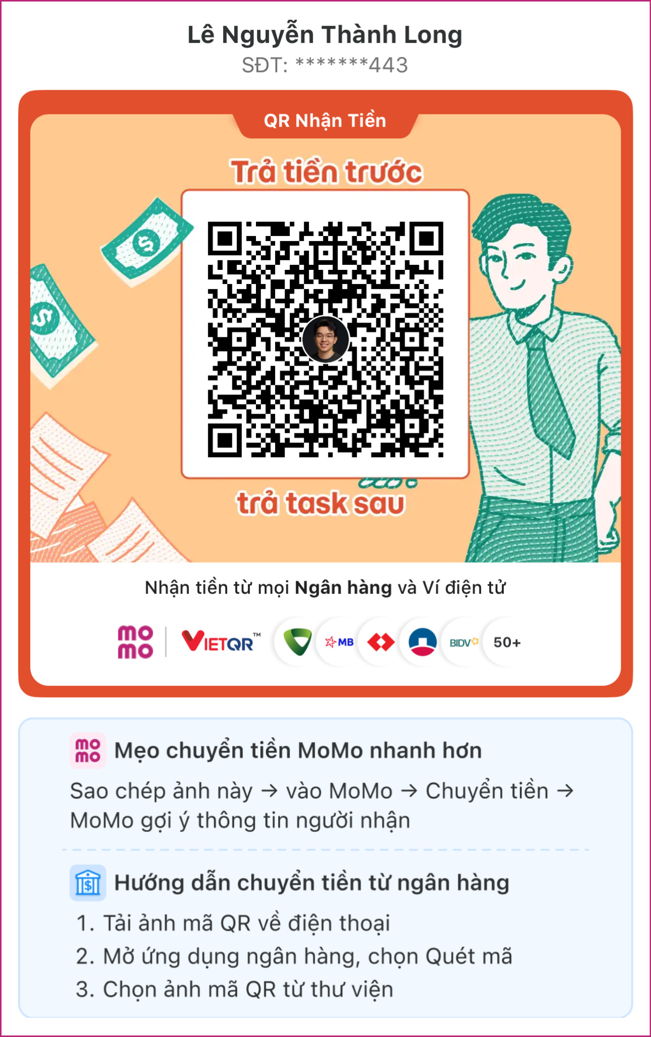

 |  |  |  |  |  | Lưu ý cho mọi người: màu xanh lá là tiền mn đã chuyển nha (trả trong tuần). Em đã thêm công thức cho cộng tổng trừ các cột xanh ra. Mọi người cứ chuyển đúng tiền ở cột tổng là được.

